後台管理
No. | Add Date | 檢測項目 | 檢測功能 | 正確 | 錯誤 | Bug簡介描述
1 | 2015-01-13 | 旅行社管理 | 各按鈕

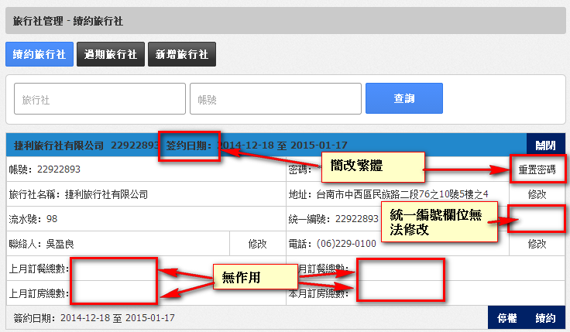
2 |  |  | 各欄位 (含文字)
3 | 2015-01-13 |  | 續約旅行社 |  | X | 藍色抬頭欄 签约日期 顯示為簡體
 |  |  |  |  | X | 統一編號欄位無法修改
 |  |  |  |  |  | 密碼的重置密碼按鈕為簡體
 |  |  |  |  | X | 上月訂餐總數：上月訂房總數：本月訂餐總數 本月訂房總數： 加總無作用
4 |  |  | 過期旅行社
5 |  |  | 新增旅行社 |  |  | 選擇簽約開始日期,為簡體 | 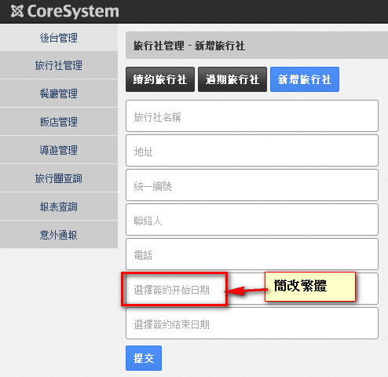
6 |  | 餐廳管理 | 各按鈕
7 |  |  | 各欄位 (含文字) |  |  | 1.展開簽約日期的格式(2015年01月01日 至 2015年02月01日)與其它(2015-01-01 至 2015-02-01)不同 2.電話中的市話顯示格式不統一，有的是886 2，有的是02-
8 |  |  | 續約餐廳
9 |  |  | 過期餐廳
10 |  |  | 新增餐廳
11 |  | 飯店管理 | 各按鈕
12 |  |  | 各欄位 (含文字) |  |  | 1.電話中的市話顯示格式不統一，有的是886 2，有的是02-，有的是(02)等 2. 72337777 無帳號和飯店名稱 3. 14067109 無帳號、飯店名稱和流水號
13 |  |  | 續約飯店
14 |  |  | 過期飯店
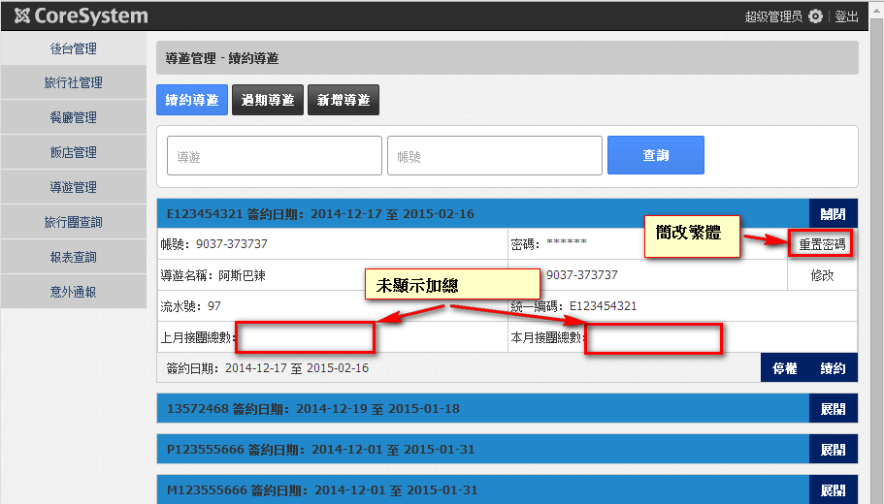
15 |  |  | 新增飯店 |  |  | 1.地「区」為簡體 2.選擇簽約開始日期反白處中的「開」為簡體
16 |  | 導遊管理 | 各按鈕 |  |  | 重置密碼為簡體
17 |  |  | 各欄位 (含文字)
18 |  |  | 續約導遊 |  |  | (上月及本月接團總數),功能尚未加入
19 |  |  | 過期導遊
20 |  |  | 新增導遊
21 |  | 旅行團查詢 | 旅行團進度
22 |  |  | 歷史查詢
23 | 2015-01-14 | 意外通報 |  |  |  | 發生時間未顯示 |  | 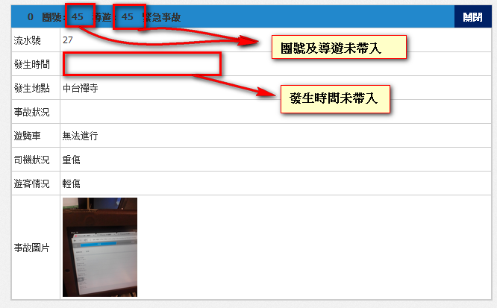
 |  |  |  |  |  | 意外通報右邊(展開關閉)一開始查詢時,按鈕顯示為關閉(應該預設為展開)

旅行社
No. | Add Date | 檢測項目 | 檢測功能 | 正確 | 錯誤 | Bug簡介描述
1 |  | 旅行社基本資料 | 各按鈕
2 |  |  | 各欄位 |  |  | 1.無流水號 2.電話(手機號):未顯示資料 | 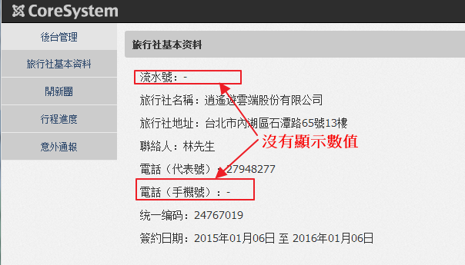
3 |  | 開新團 | 旅行社的基本資料 |  |  | 1.藍色方塊中簽約日期的「签约」為簡體字
4 |  |  | 分房資訊
5 |  |  | 行程安排 |  |  | 1.行程中餐廳「地點」無「自理」 2.欄位中的地點反白的「點」為簡體
6 |  |  | 開團說明會資料 |  |  | 1.「導遊資料」為簡體
7 |  | 行程進度 | 旅行團進度 |  |  | 1.藍色方塊「關閉」為簡體 | 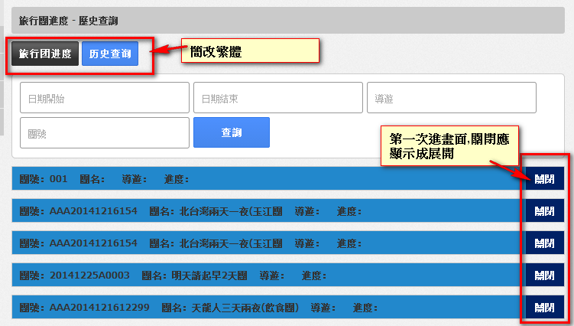
8 |  |  | 歷史查詢 |  |  | 1.「旅行團進度」、「歷史查詢」為簡體 2.D1 2014-12-26 {狀態}，亂碼嗎？ 3.14:00 慈湖 蔣公 {鉤}，於機、景、晚句末出現，亂碼嗎？ 4.已訂餐未確認{鉤} 已訂餐已確認{鉤} 餐畢付款{鉤}及CHKIN{鉤} 未結帳{鉤} CHKOUT{鉤}，亂碼嗎？
9 |  | 意外通報 |  |  |  | 1.點選意外通報，每筆應顯示「展開」，但顯示為「關閉」 2.藍色方塊上數字意思不明

導遊+餐廳+意外通報
No. | Add Date | 檢測項目 | 檢測功能 | 檢測功能(狀態) | 正確 | 錯誤 | Bug簡介描述 | 檢測功能(餐廳) | 正確 | 錯誤 | Bug簡介描述(反饋)
1 |  | 導遊 (前端) | 各按鈕 | - |  |  |  | -
2 |  |  | 各欄位 | - |  |  |  | -
3 |  |  | 繁體文字 | - |  |  | 關閉為簡體,且應為展開 | -
4 |  |  | 團號資訊 | - |  |  | 1.行程資訊中「住」無顯示住宿地點 2.建議於行程資訊標示日期 3.後台管理中的「旅遊團進度」無法顯示實際進度 | - | 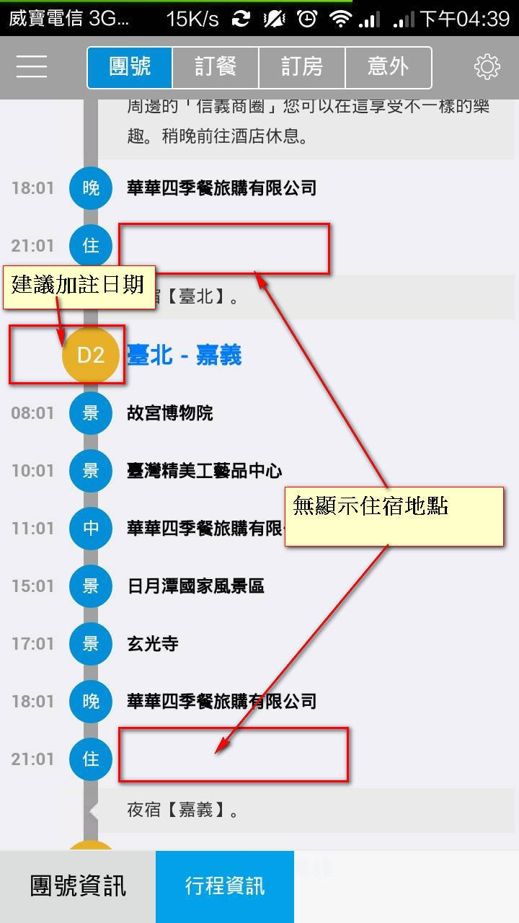
5 |  |  | 訂餐系統 | 未訂餐 |  |  | 1.選擇「請訂餐」，介面應至預設餐廳，而不是搜尋 2.「訂餐資訊」中，建議可加入「素食」及「人數」 3.「訂餐資訊」中選擇重辣，勿辣處，如同時選擇重辣及勿辣，應跳出警示 | - | 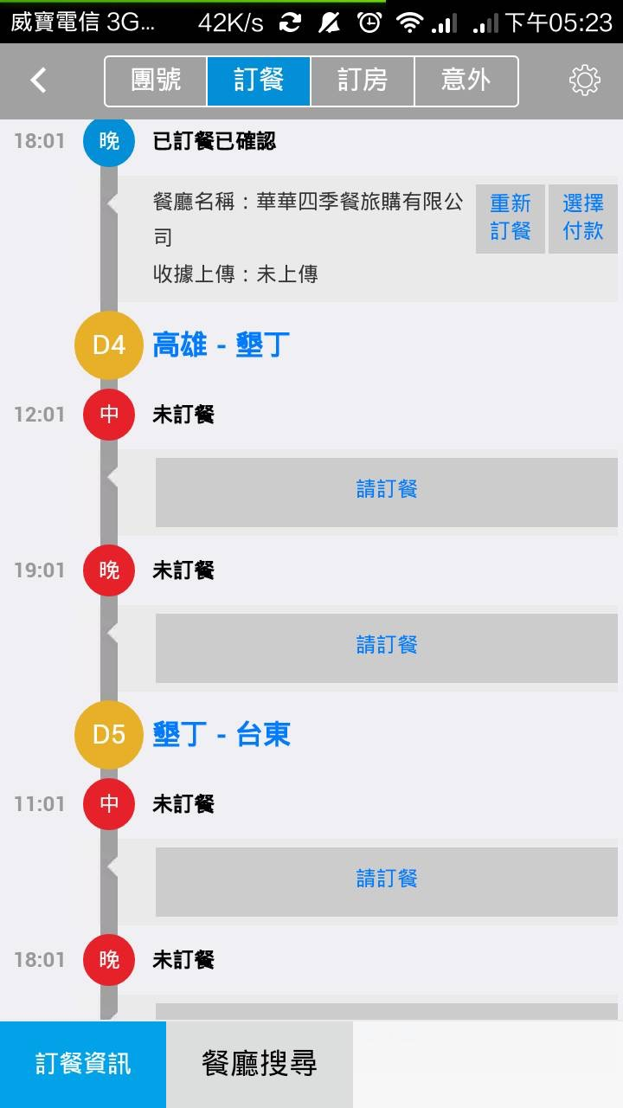 |  | 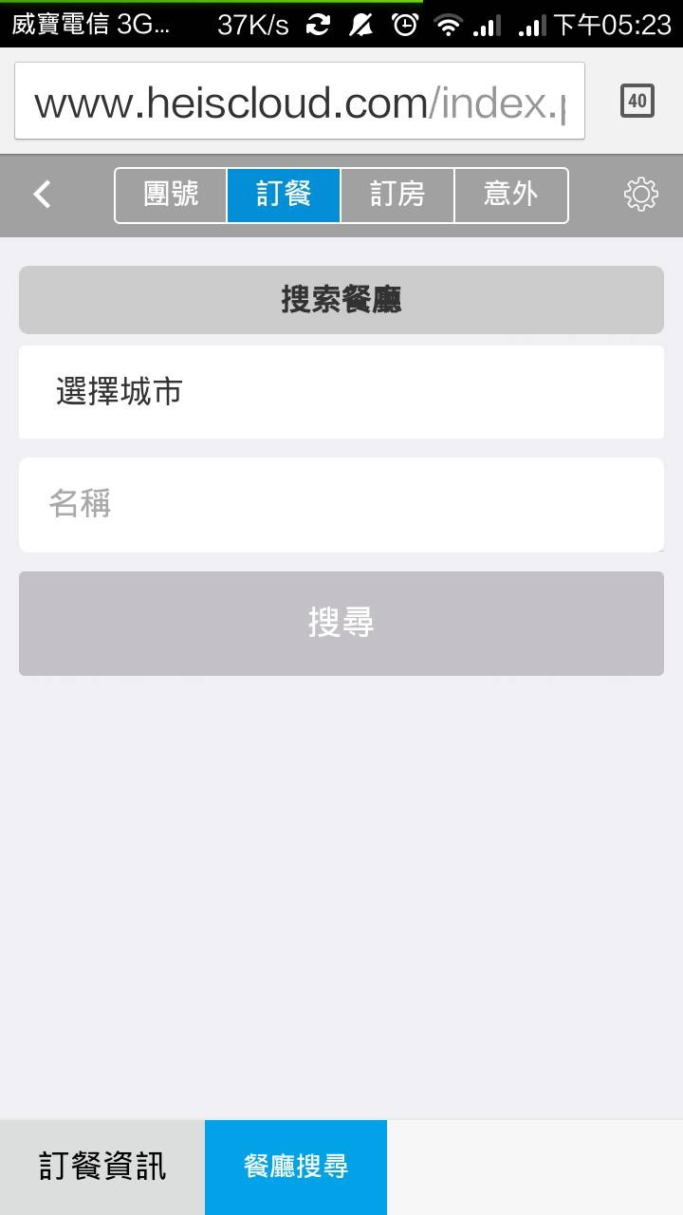 | 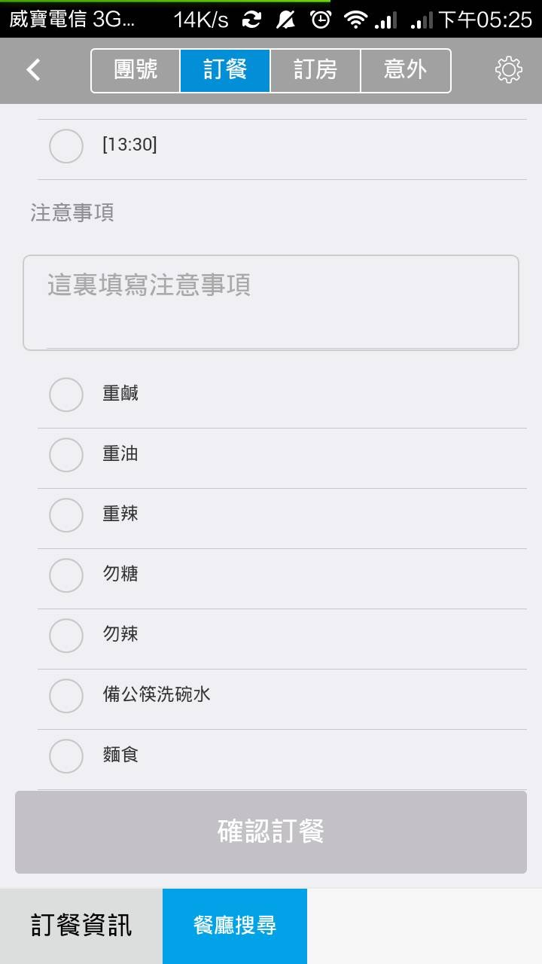 | 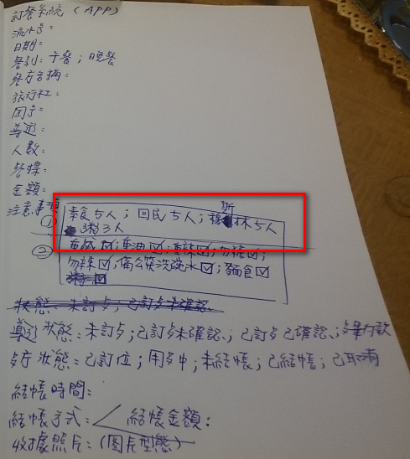
6 |  |  |  | 已訂餐未確認 → |  |  | 1.「準備」：建議最新資訊應置頂 2.「準備」：選擇狀態只有「全部」，不友善，建議可加人「當日」「明天」「一星期」或選擇日期選單,並以餐別區隔 | 新進訂單
7 |  |  |  | 已訂餐已確認 |  |  | 一、餐廳 1.「新進」：建議導遊：應顯示名字；另第1排導遊：應改為團號：，第7排維持導遊： 2.「新進」：原行程為晚餐，但餐別顯示為「午餐」 3.「新進」：用餐時間並未顯示至時間(如：12：30)，只顯示日期，另顯示之日期錯誤，好似為建入日期，不是實際執行日期(例：第二天為2015-01-17，但顯示為2015-01-16) 4.「報表」：報表查詢、導遊為簡體，左下方訂餐資訊及餐廳搜索為簡體 5.如導遊取消，餐廳介面無顯示，以下為延伸問題 5.1 建議多取消介面 5.2在準備介面，取消用餐團用明顯顏色標註，提醒餐廳 二、導遊 1.「訂餐確認」及「電話確認」用詞易造成誤解，建議一改為「電話確認」，另一改為「餐廳電話」 2.無「取消」鍵 3.如導遊電話取銷，如何呈現至餐廳端 | ← 新進訂單(接受) | 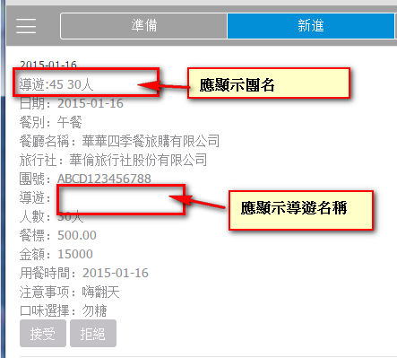 |  | 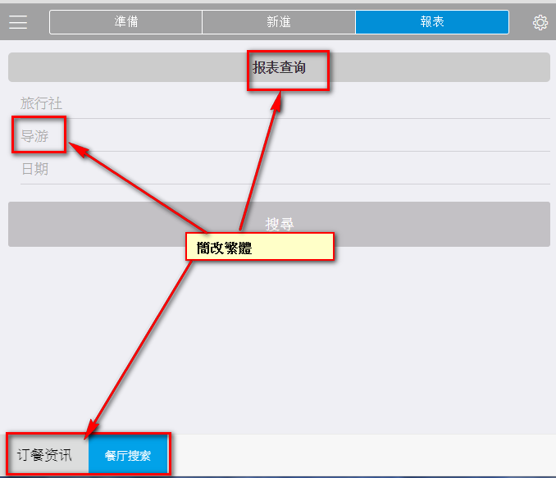
8 |  |  |  | 重新訂餐 → |  |  | 1.餐廳拒絕訂單後，於導遊介面中「訂餐」欄位內容變成「null」 | 新進訂單 |  | 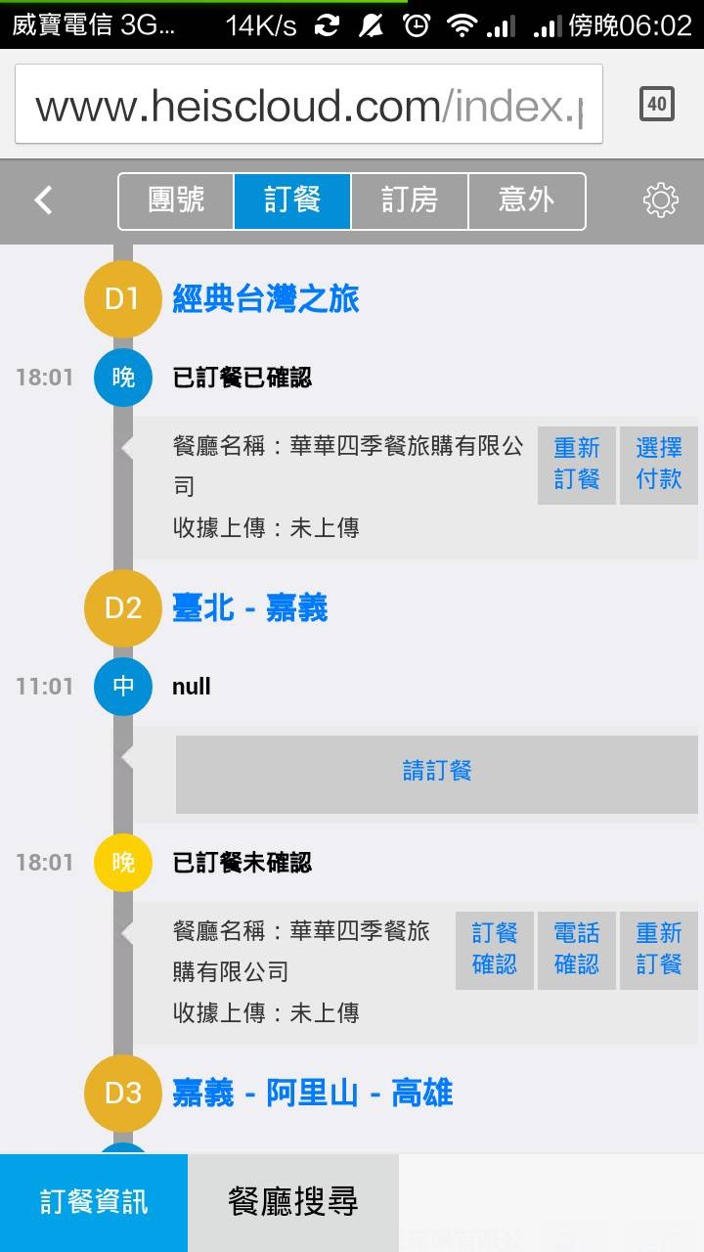
9 |  |  |  | 選擇付款 |  |  |  | 準備訂單
10 |  |  |  | 餐畢付款 |  |  | 1.照片無法上傳 | -
11 |  |  | 訂房系統 | 飯店名稱 |  |  |  | -
未顯示預約飯店
12 |  |  |  | 分房資訊 |  |  |  | - | 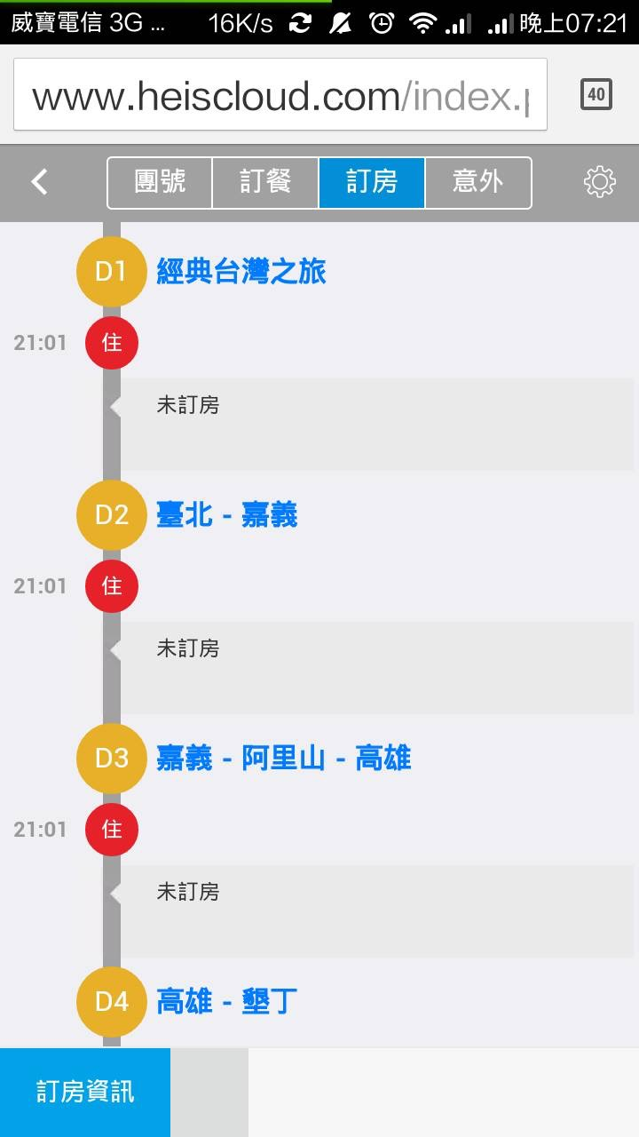
13 |  |  | 意外通報 | 遊覽車事故
14 |  |  |  | 團員發生傷病
15 |  |  |  | 團員脫團
16 |  |  |  | 天災行程滯留

